レイアウト（PC）
画面要件定義書（レイアウト) | システム名 (System Name) | 業務名 Business Name | 画面名 Screen Name | 作成者 Created By | 作成日 Created On | 更新者 Updated By | 更新日 Updated On
 | 4S デジタルトランスフォーメーション・プラットフォーム構築 | SE | SEFE210 | JSOL劉 | 2018-04-16 | JSOL神田 | 2024-06-13
 |  | グリーンマイスター | 化学物質データ申請画面

概要 (Overview)
社員権限販社代理店以上の権限（社員権限・販社権限・代理店権限）を持つログイン中のユーザーが化学物質データ画面にて、新規申請ボタンを押下すると、化学物質データ申請画面に遷移される。 この画面にて、申請情報を入力するのが可能。

JSP

画面構成 (Screen) |  |  |  |  |  |  |  | 機能仕様

製品ヘッダー
 |  |  |  |  |  |  |  | ※画面構成要素のうち、説明が必要な画面項目のみ記載する

 |  |  |  |  |  |  |  |  | 0. 本機能を利用可能なユーザについて
 |  |  |  |  |  |  |  |  |  | 権限種別が「社員」「販社」「代理店」のユーザのみ利用可能。

1．パンくずリストエリア
 |  |  |  |  |  |  |  |  | 1. パンくずリストエリア
 |  |  |  |  |  |  |  |  |  | 1.1 パンくずリスト
 |  |  |  |  |  |  |  |  |  |  | 以下のようにパンくずリストを表示する。
 |  |  |  |  |  |  |  |  |  |  | 『製品トップ > 化学物質データ申請』
化学物質データ申請
1.1
2．申請入力エリア
 |  |  |  |  |  |  |  |  | 2. 申請入力エリア
 |  |  |  |  |  |  |  |  |  | 2.1 提出先企業名
 |  |  |  |  |  |  |  |  |  |  | 必須項目。
 |  |  |  |  |  |  |  |  |  |  | 半角数値のみ入力可能。
 |  |  |  |  |  |  |  |  |  |  | 最大255桁まで入力可能。

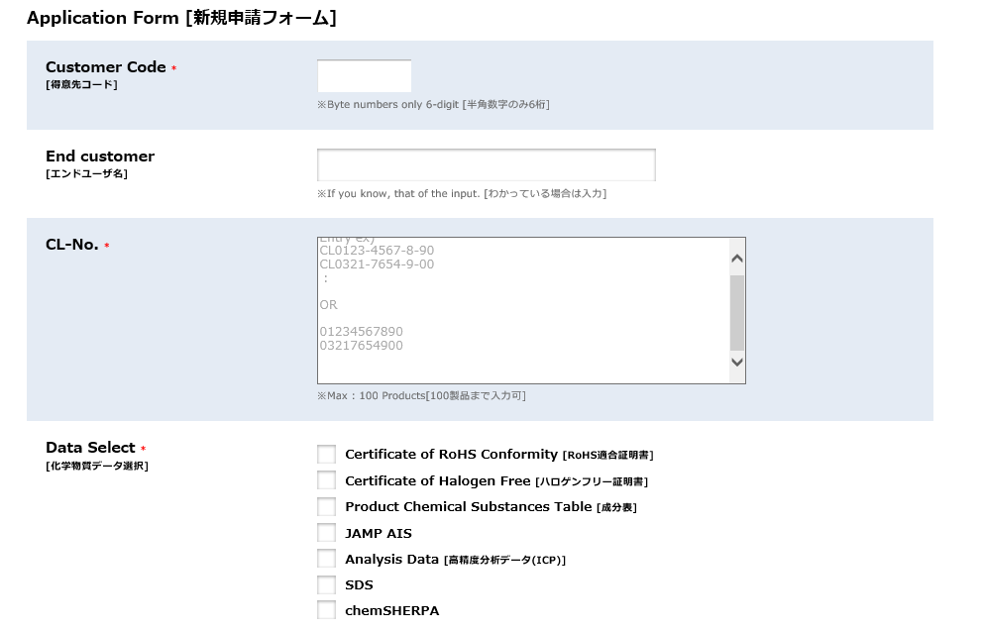
SVHC調査報告書
新規申請フォーム
 |  |  |  |  |  |  |  |  |  | 2.2 拠点名
 |  |  |  |  |  |  |  |  |  |  | 得意先コード欄のフォーカスアウトをトリガーとして、
 |  |  |  |  |  |  |  |  |  |  | 得意先コードにマッチする拠点名を取得して表示する。
 |  |  |  |  |  |  |  |  |  |  | 取得できなかった場合は「該当なし」を表示する。
提出先企業名
*
2.1
 |  |  |  |  |  |  |  |  |  |  | これはエラーではないので、申請可能とする。
 |  |  |  |  |  |  |  |  |  |  | "000000"の場合は表示しない。

2.3
エンドユーザー
 |  |  |  |  |  |  |  |  |  | 2.3 エンドユーザー
 |  |  |  |  |  |  |  |  |  |  | 任意項目。
 |  |  |  |  |  |  |  |  |  |  | 文字制限はほぼなし（詳細は、画面項目シート参照）
 |  |  |  |  |  |  |  |  |  |  | 最大文字数は100とする。
代理店・商社のお客様は、入力必須です。
製品名/CL-No
2.4
*
Entry ex)
ProductA CL0123-4567-8-90 01234567890
 |  |  |  |  |  |  |  |  |  | 2.4 製品名/CL-No.(ヒロセ製品番号)
 |  |  |  |  |  |  |  |  |  |  | 必須項目。
 |  |  |  |  |  |  |  |  |  |  | 使用できる文字は、以下でない文字とする。
 |  |  |  |  |  |  |  |  |  |  |  | ・ | 全角英字（ａ～ｚ） ※小文字
 |  |  |  |  |  |  |  |  |  |  |  | ・ | 全角英字（Ａ～Ｚ） ※大文字
 |  |  |  |  |  |  |  |  |  |  |  | ・ | 全角数字（０～９）
 |  |  |  |  |  |  |  |  |  |  |  | ・ | 全角および半角のスペース
 |  |  |  |  |  |  |  |  |  |  | 最大100件の製品名/CL-Noを登録可能。
 |  |  |  |  |  |  |  |  |  |  | 1行あたり1つの製品名/CL-No.を記載するものとする。
 |  |  |  |  |  |  |  |  |  |  | 1件のCl-Noについては、最大文字数16桁。
１００製品まで入力可
製品名は記号等も含めて正確に入力してください。
 |  |  |  |  |  |  |  |  |  |  | 空行は、データ行としてカウントしない。
 |  |  |  |  |  |  |  |  |  |  | 製品名/CL-Noのチェック条件でバリデーションを行う。
 |  |  |  |  |  |  |  |  |  |  | （入力チェック参照）
化学物質データ選択
*
2.5
RoHS適合証明書
 |  |  |  |  |  |  |  |  |  |  | 入力形式をプレースホルダーにて明記。

ハロゲンフリー証明書
成分表
 |  |  |  |  |  |  |  |  |  | 2.5 化学物質データ選択
 |  |  |  |  |  |  |  |  |  |  | 取得したい証明書についてチェックを付与する。
 |  |  |  |  |  |  |  |  |  |  | 1つ以上チェックがついていないと申請できない。

高精度分析データ(ICP)
 |  |  |  |  |  |  |  |  |  | 2.6 データバージョン情報
 |  |  |  |  |  |  |  |  |  |  | 事前に用意されているスタティック情報を表示する。
 |  |  |  |  |  |  |  |  |  |  | ※ html用のパーツはSmartEditで運用することを
 |  |  |  |  |  |  |  |  |  |  | 想定

 |  |  |  |  |  |  |  |  |  | 2.7 戻るボタン
 |  |  |  |  |  |  |  |  |  |  | 押下すると、化学物質データ画面に戻る
2.6
 |  |  |  |  |  |  |  |  |  | 2.8 次へボタン
 |  |  |  |  |  |  |  |  |  |  | 押下された場合、入力された内容のバリデーションを行う。

SVHC ： 209 substances on the Candidate List on ECHA's website
2.7
2.8
 |  |  |  |  |  |  |  |  |  |  | [エラーがあった場合]
 |  |  |  |  |  |  |  |  |  |  |  | エラーメッセージを表示する。画面遷移はしない。
 |  |  |  |  |  |  |  |  |  |  | [エラーがなかった場合]
戻る
次へ
 |  |  |  |  |  |  |  |  |  |  |  | 化学物質データ確認画面に遷移する。

製品フッター

備考

